圖表索引
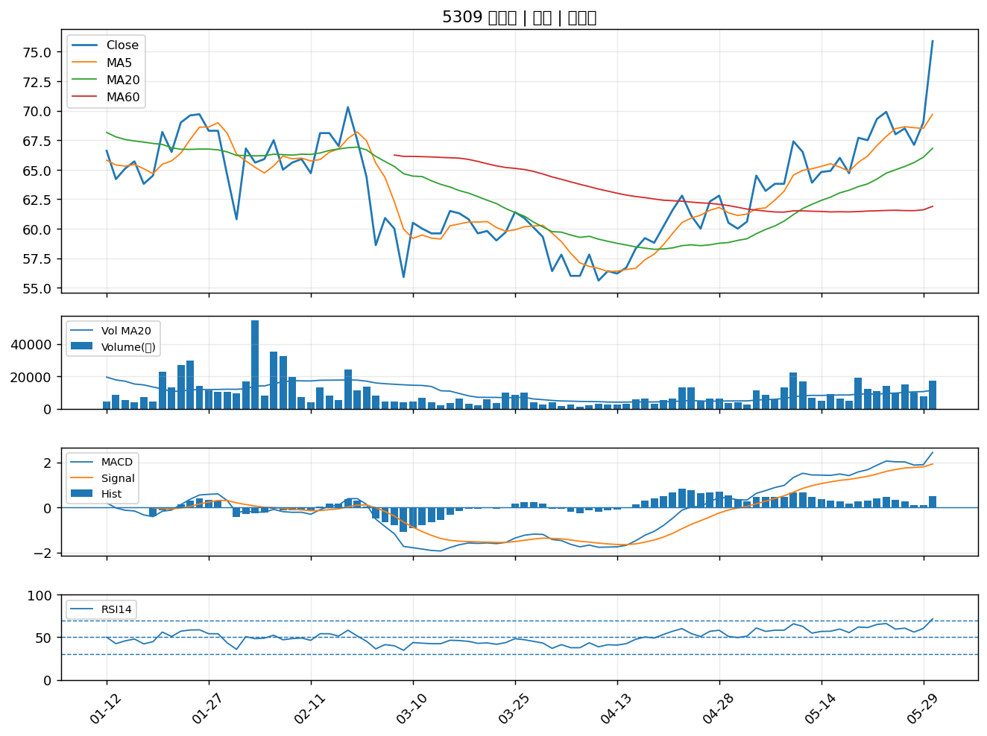
股票代號 | 股票名稱 | 市場 | 買進觀察分級 | 主力突破分數 | 圖表路徑
5392 | 能率 | 上櫃 | A級 | 7 | output/charts/20260601/5392_能率.png
5474 | 聰泰 | 上櫃 | A級 | 7 | output/charts/20260601/5474_聰泰.png
4561 | 健椿 | 上櫃 | A級 | 7 | output/charts/20260601/4561_健椿.png
2328 | 廣宇 | 上市 | A級 | 7 | output/charts/20260601/2328_廣宇.png
4953 | 緯軟 | 上櫃 | A級 | 7 | output/charts/20260601/4953_緯軟.png
3015 | 全漢 | 上市 | A級 | 7 | output/charts/20260601/3015_全漢.png
3706 | 神達 | 上市 | A級 | 6 | output/charts/20260601/3706_神達.png
2603 | 長榮 | 上市 | A級 | 6 | output/charts/20260601/2603_長榮.png
8215 | 明基材 | 上市 | A級 | 6 | output/charts/20260601/8215_明基材.png
4510 | 高鋒 | 上櫃 | A級 | 6 | output/charts/20260601/4510_高鋒.png
8071 | 能率網通 | 上櫃 | A級 | 6 | output/charts/20260601/8071_能率網通.png
2497 | 怡利電 | 上市 | A級 | 6 | output/charts/20260601/2497_怡利電.png
3147 | 大綜 | 上櫃 | A級 | 6 | output/charts/20260601/3147_大綜.png
2491 | 吉祥全 | 上市 | A級 | 6 | output/charts/20260601/2491_吉祥全.png
3011 | 今皓 | 上市 | A級 | 5 | output/charts/20260601/3011_今皓.png
6414 | 樺漢 | 上市 | A級 | 5 | output/charts/20260601/6414_樺漢.png
1605 | 華新 | 上市 | A級 | 5 | output/charts/20260601/1605_華新.png
1504 | 東元 | 上市 | A級 | 5 | output/charts/20260601/1504_東元.png
2352 | 佳世達 | 上市 | A級 | 5 | output/charts/20260601/2352_佳世達.png
8064 | 東捷 | 上櫃 | A級 | 5 | output/charts/20260601/8064_東捷.png
6125 | 廣運 | 上櫃 | A級 | 5 | output/charts/20260601/6125_廣運.png
2385 | 群光 | 上市 | A級 | 5 | output/charts/20260601/2385_群光.png
2392 | 正崴 | 上市 | A級 | 5 | output/charts/20260601/2392_正崴.png
2645 | 長榮航太 | 上市 | A級 | 5 | output/charts/20260601/2645_長榮航太.png
4306 | 炎洲 | 上市 | A級 | 5 | output/charts/20260601/4306_炎洲.png
4739 | 康普 | 上市 | A級 | 5 | output/charts/20260601/4739_康普.png
4562 | 穎漢 | 上市 | A級 | 4 | output/charts/20260601/4562_穎漢.png
6282 | 康舒 | 上市 | A級 | 4 | output/charts/20260601/6282_康舒.png
6155 | 鈞寶 | 上市 | A級 | 4 | output/charts/20260601/6155_鈞寶.png
5309 | 系統電 | 上櫃 | A級 | 4 | output/charts/20260601/5309_系統電.png

5392 能率｜A級
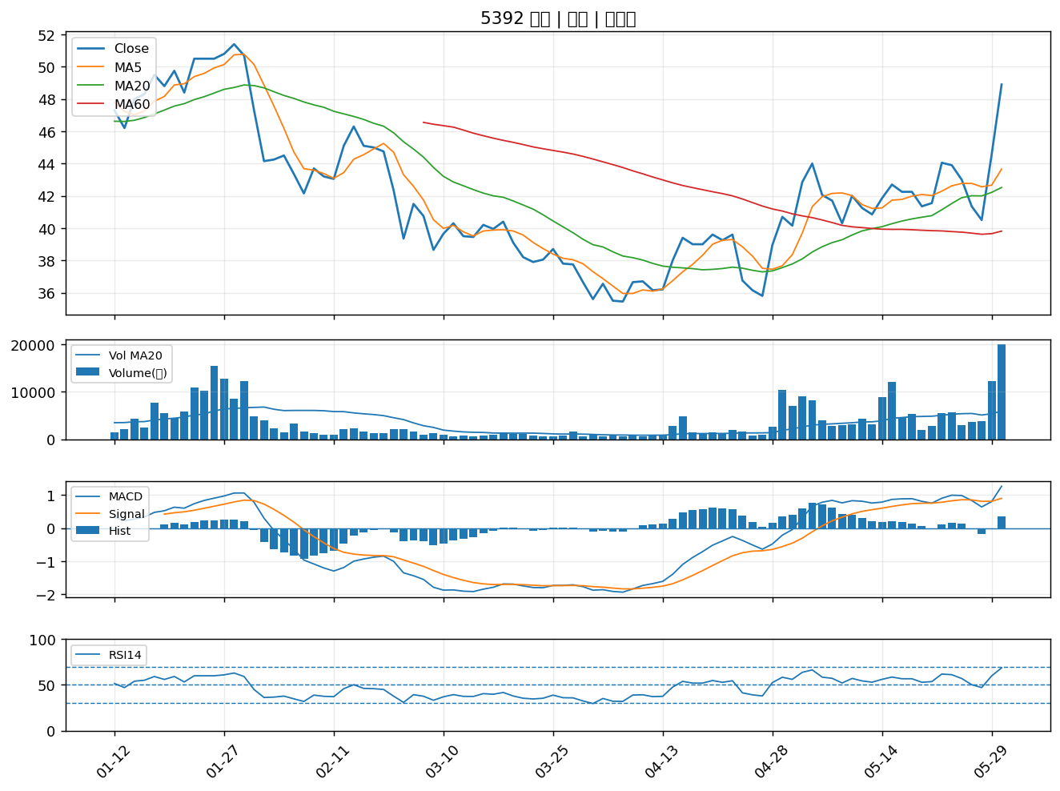

5474 聰泰｜A級
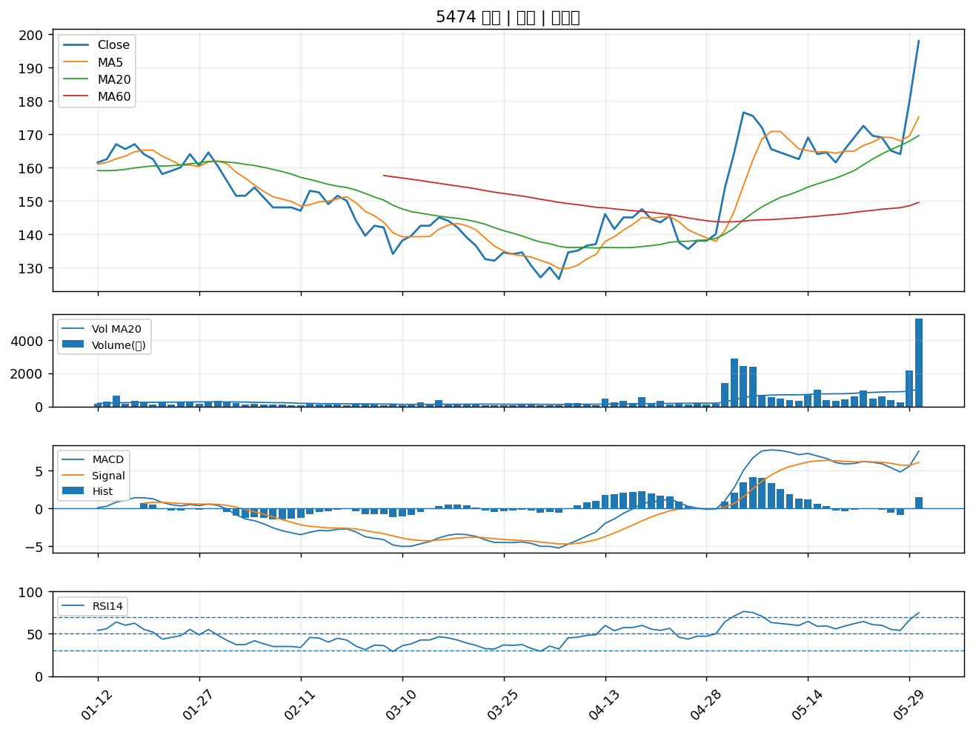

4561 健椿｜A級
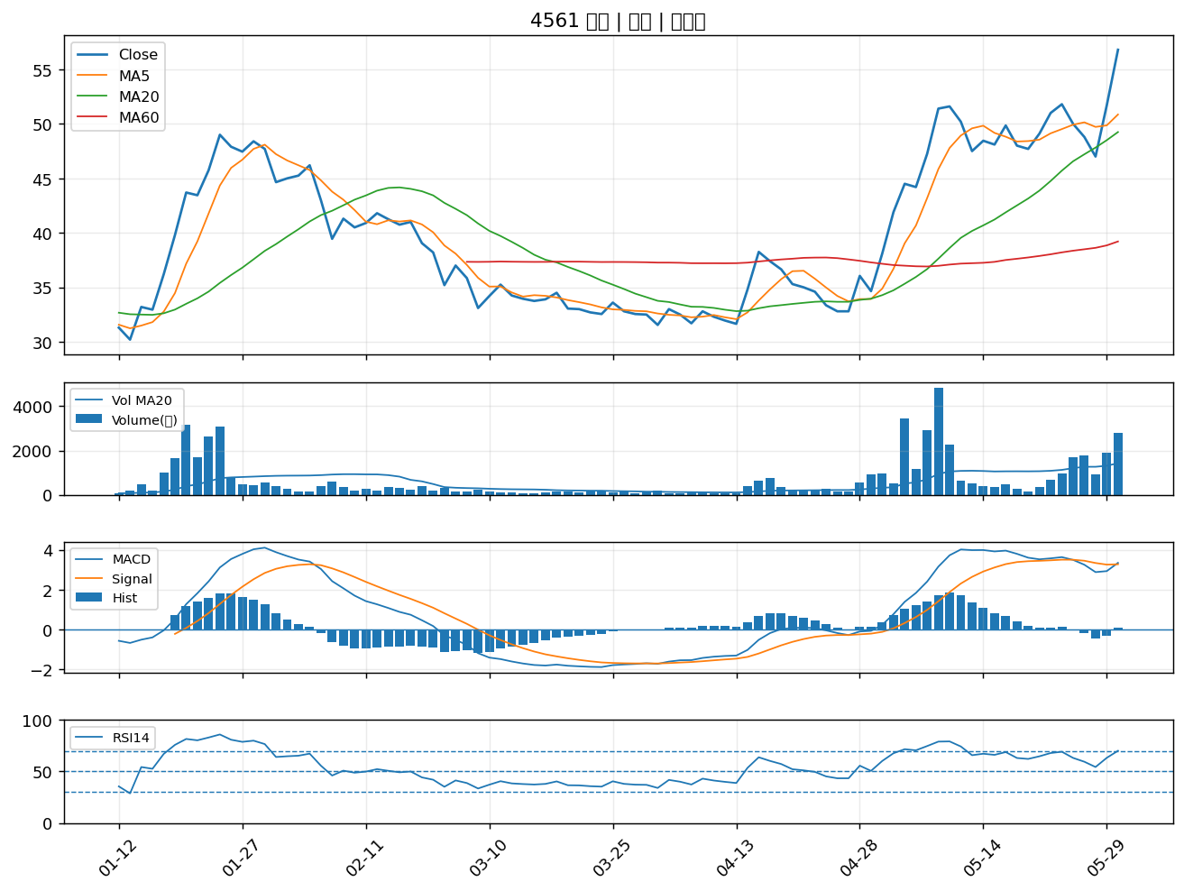

2328 廣宇｜A級
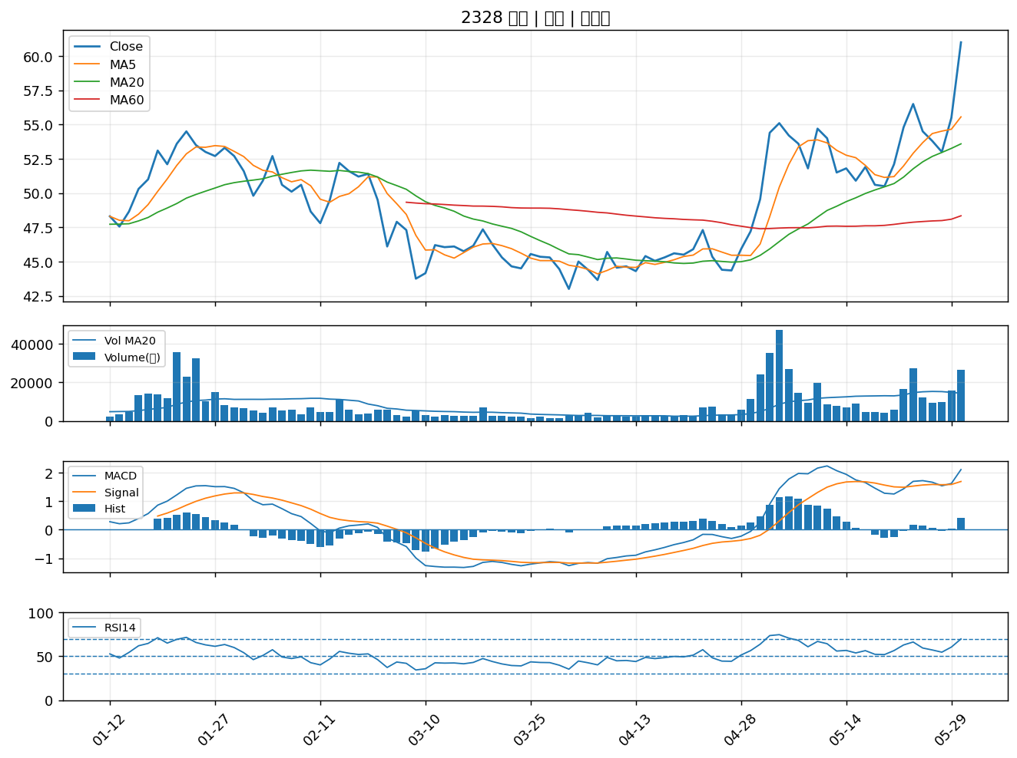

4953 緯軟｜A級
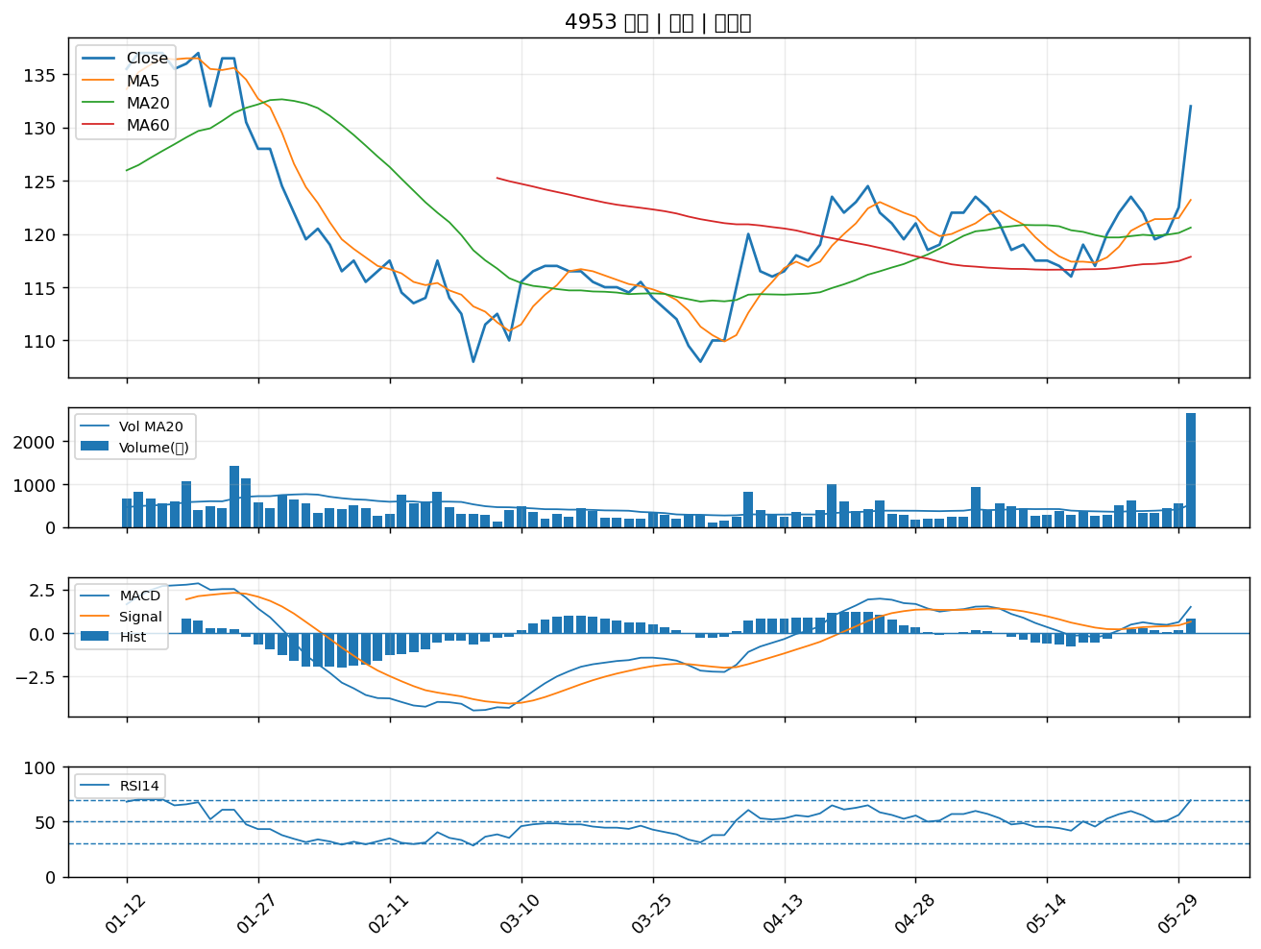

3015 全漢｜A級
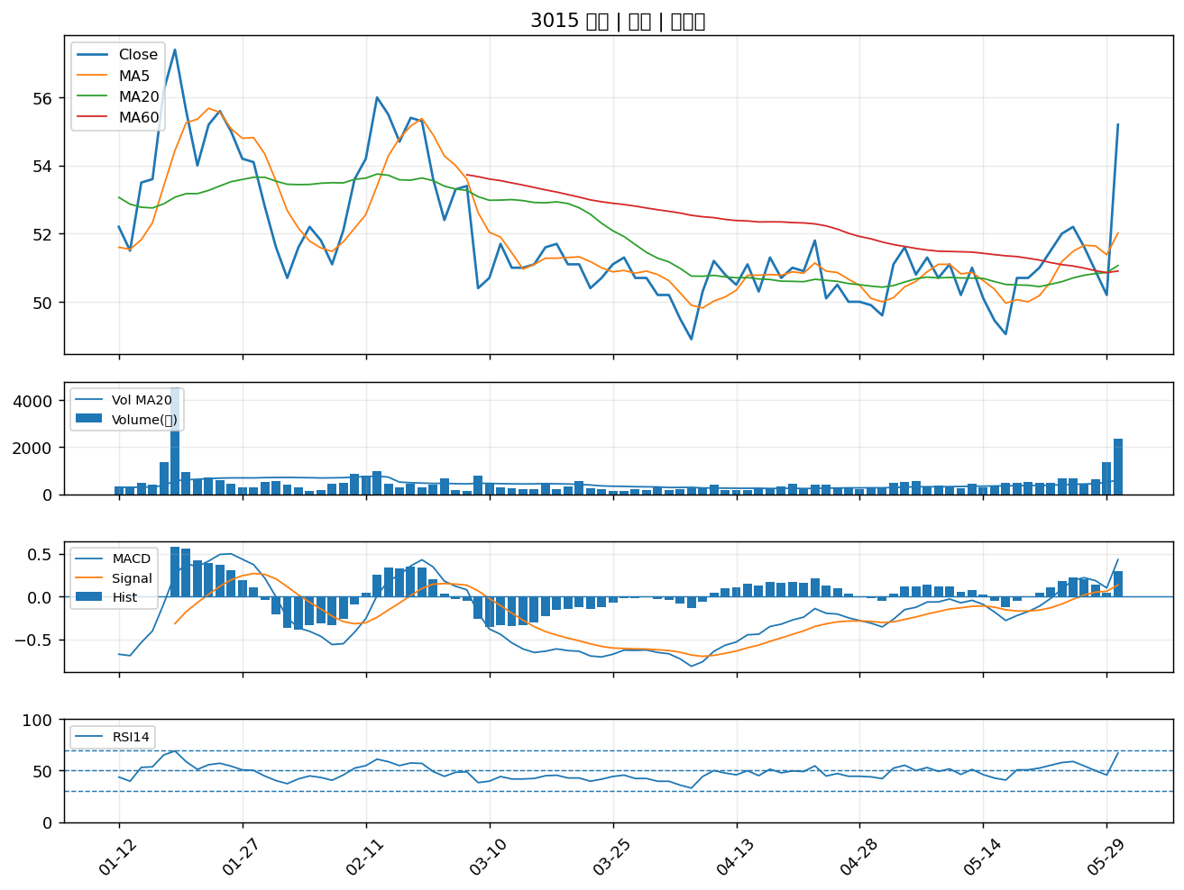

3706 神達｜A級
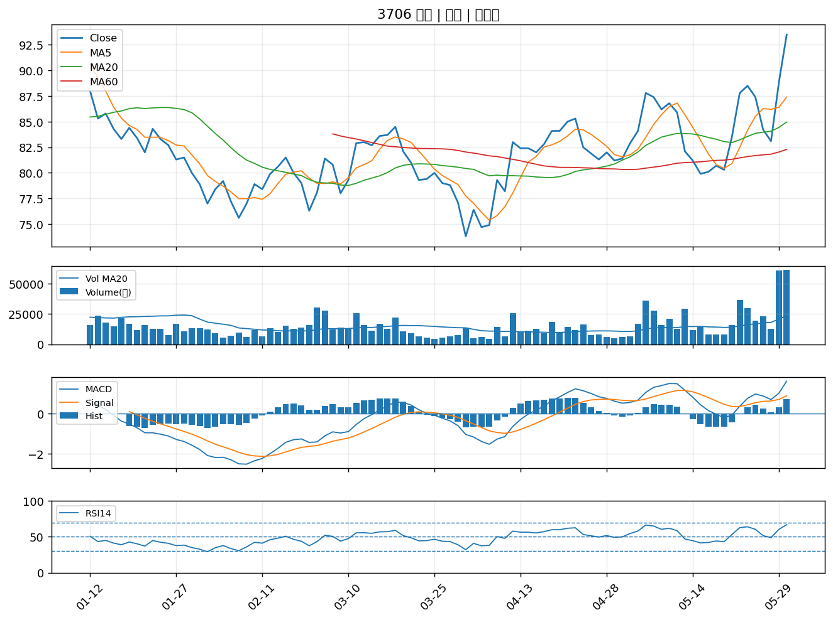

2603 長榮｜A級
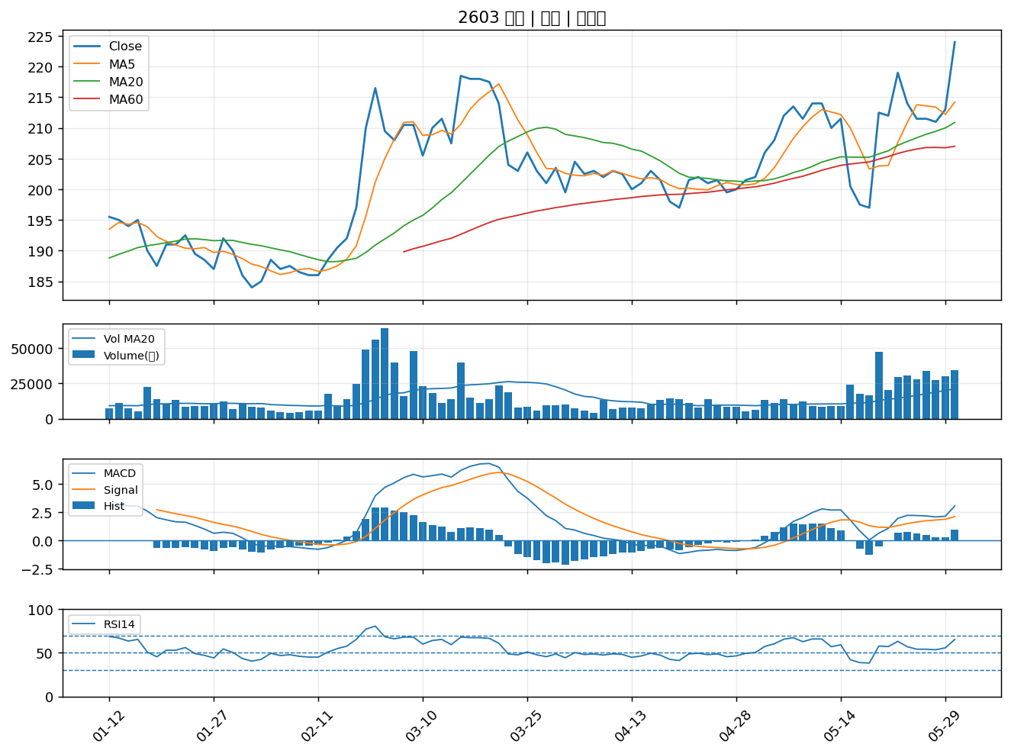

8215 明基材｜A級
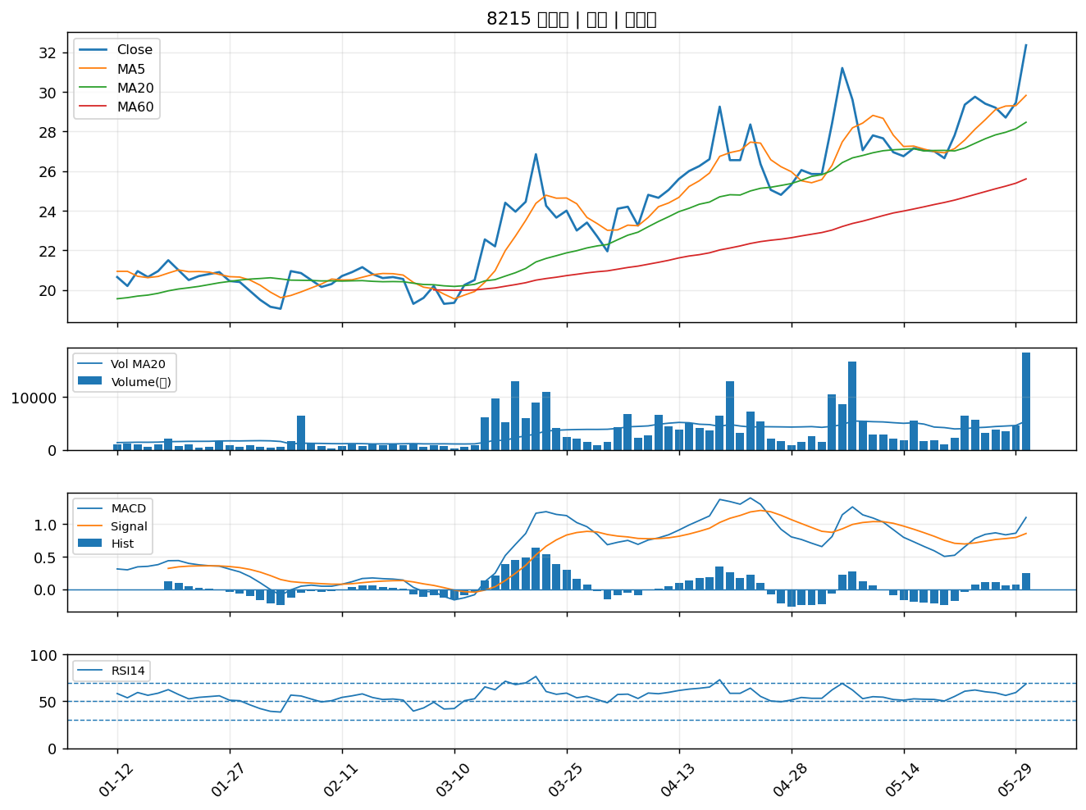

4510 高鋒｜A級
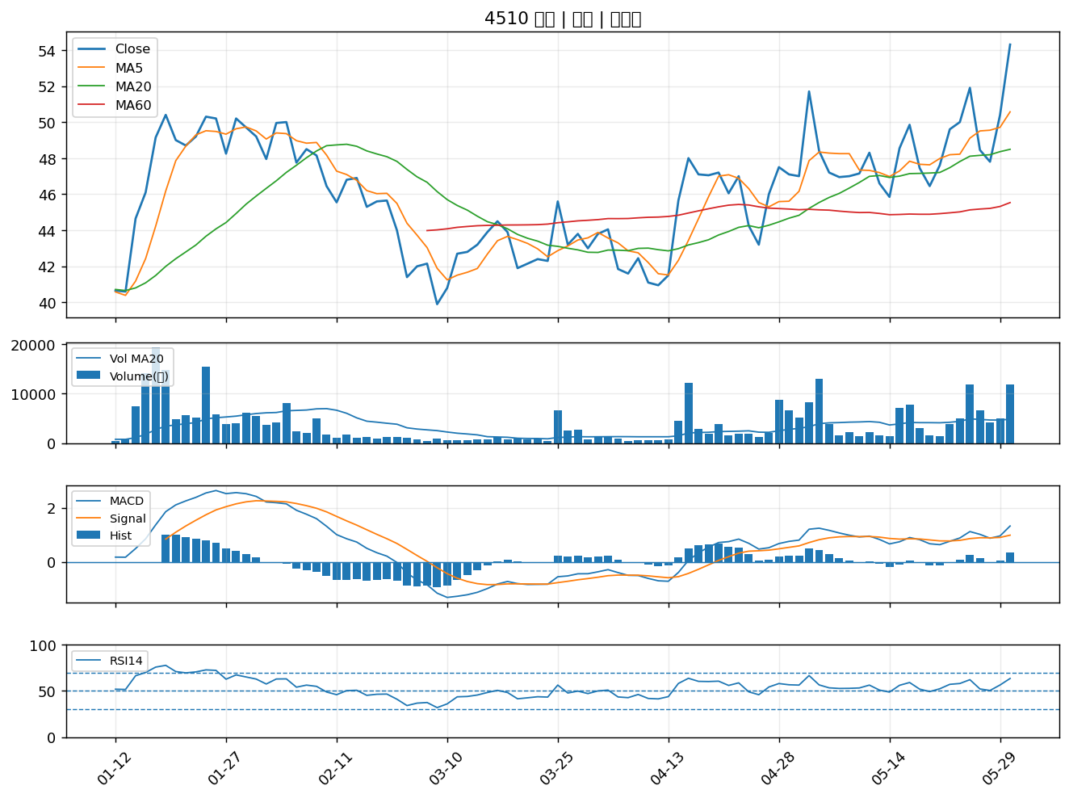

8071 能率網通｜A級
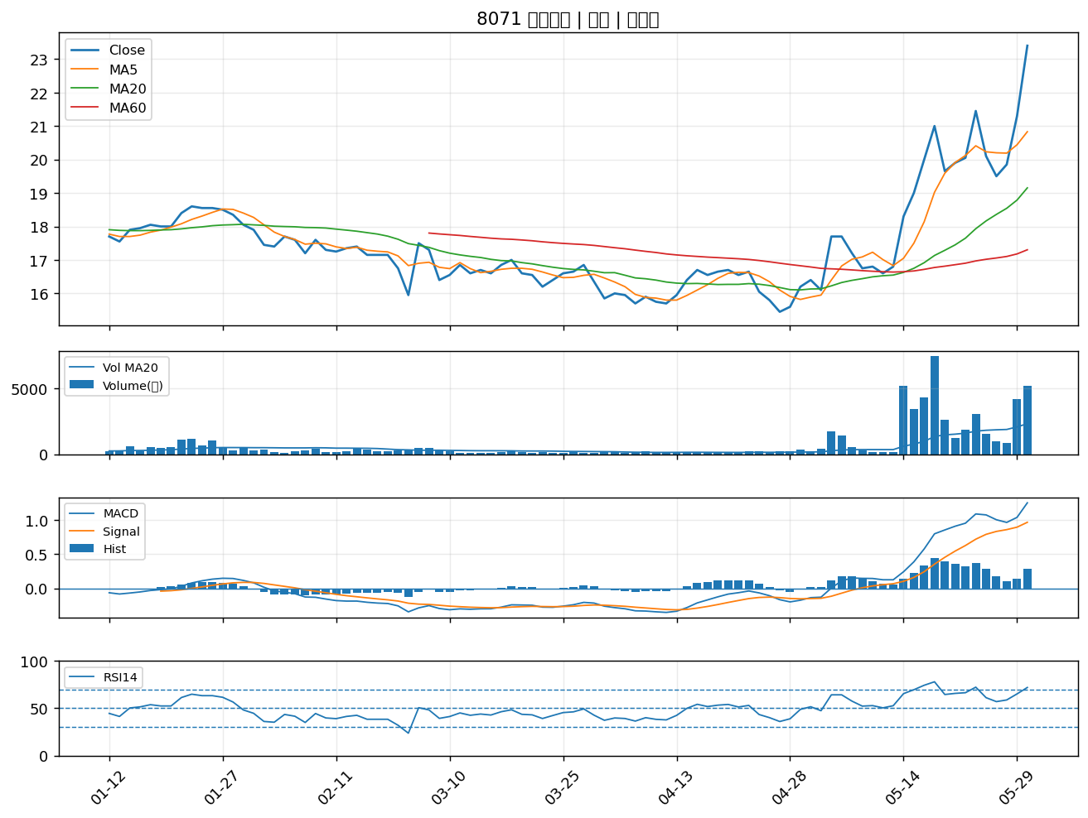

2497 怡利電｜A級
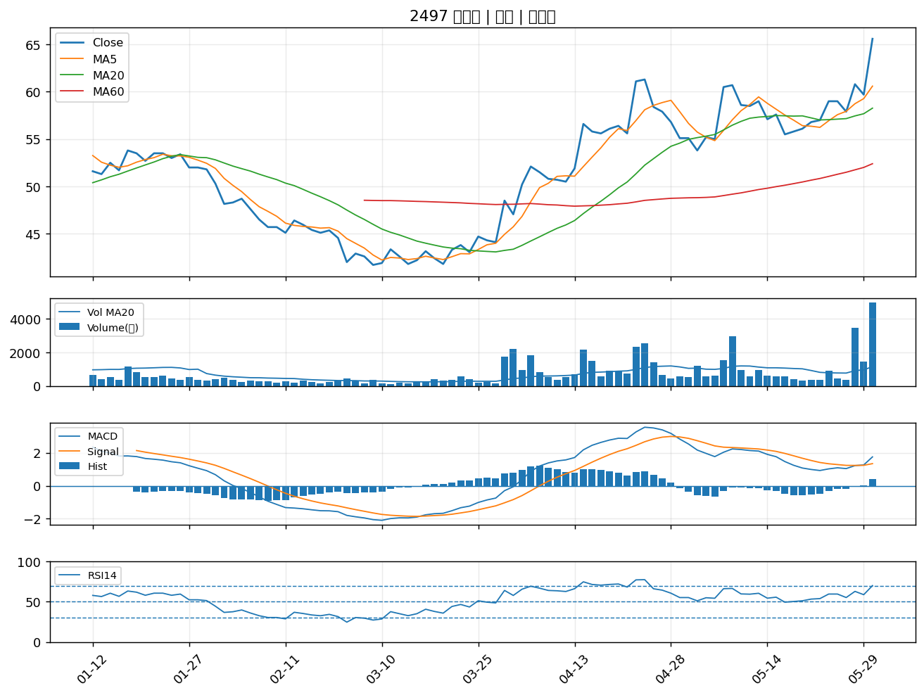

3147 大綜｜A級
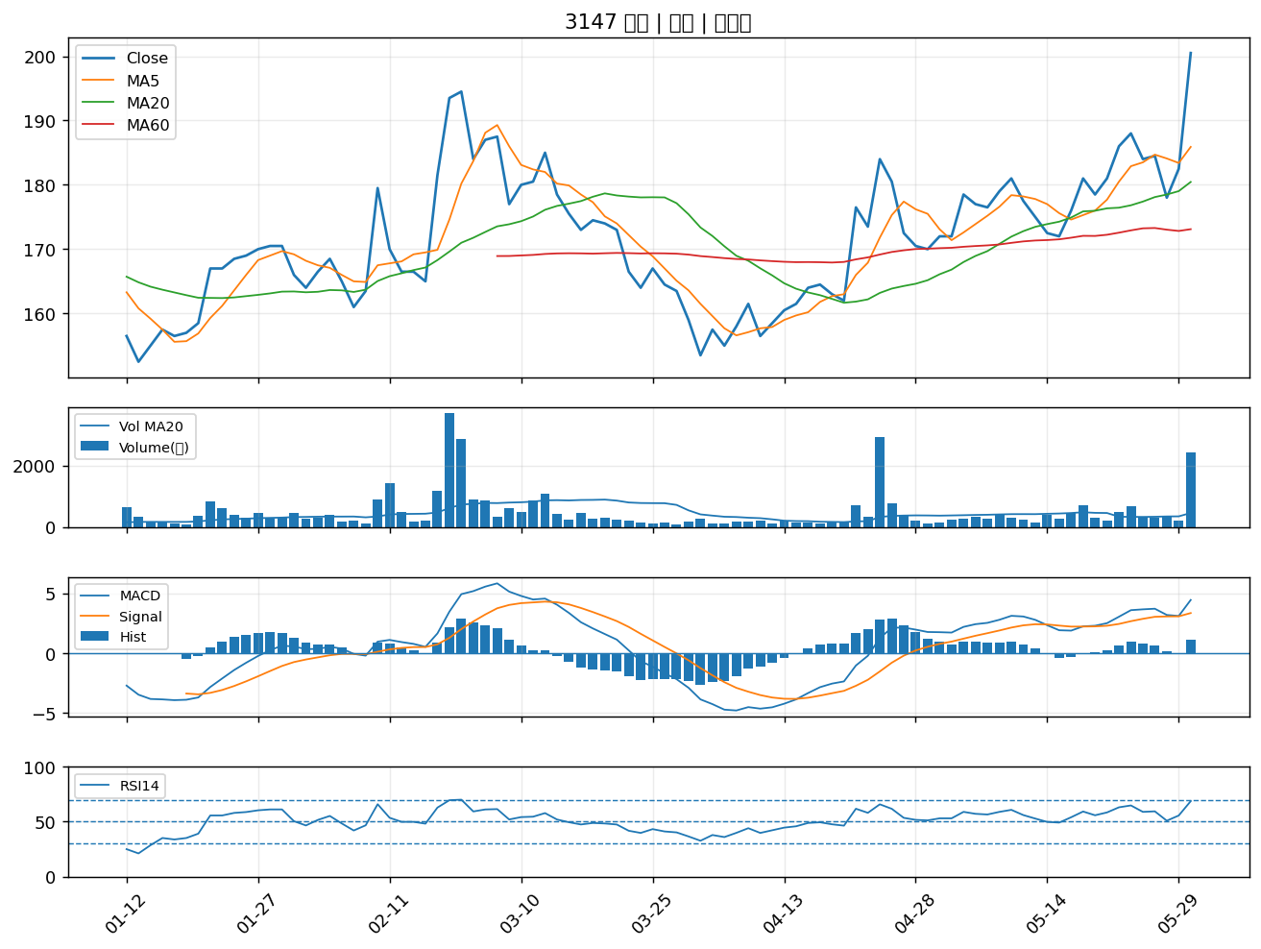

2491 吉祥全｜A級
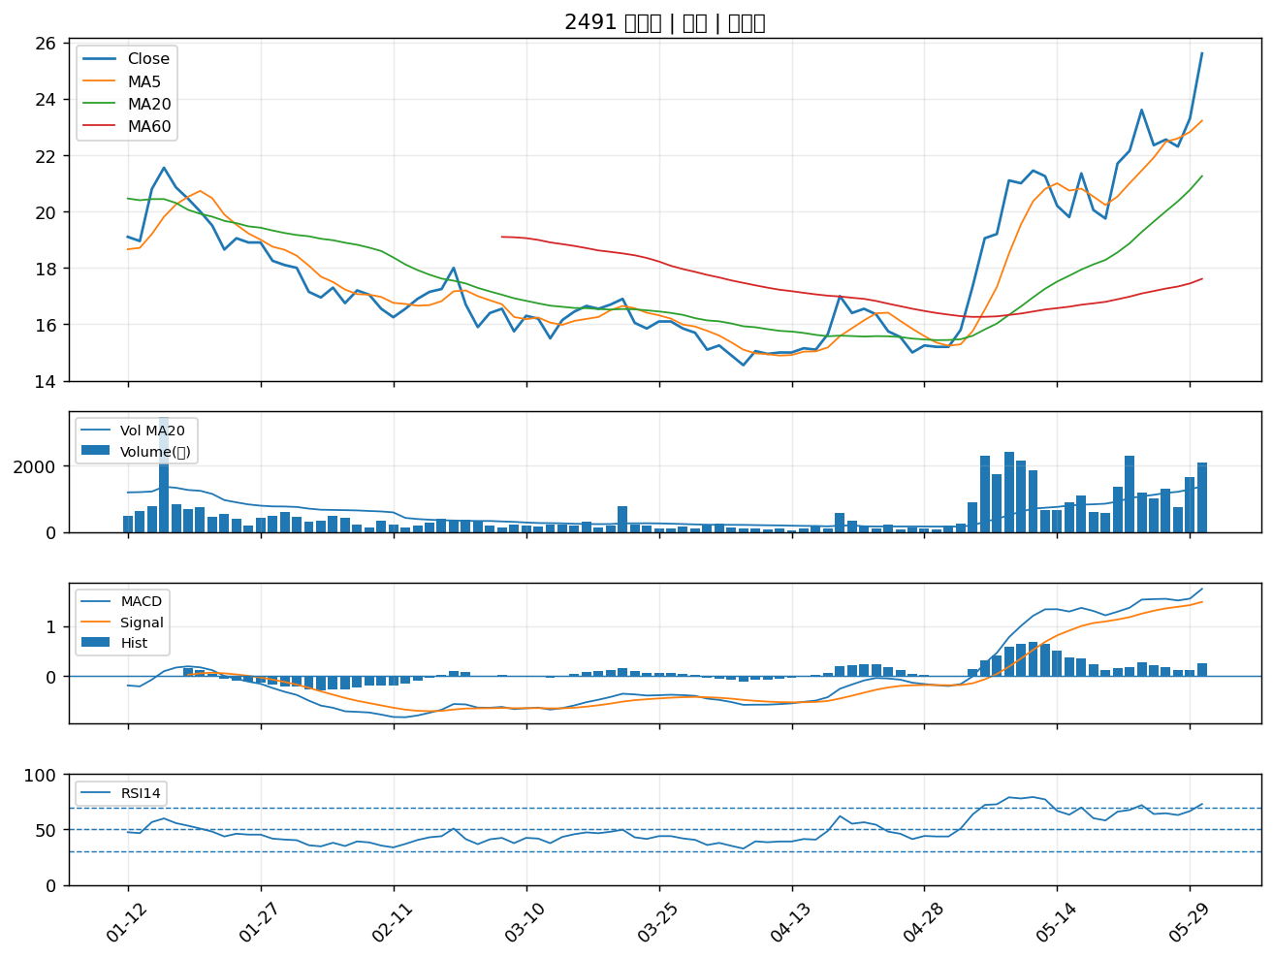

3011 今皓｜A級
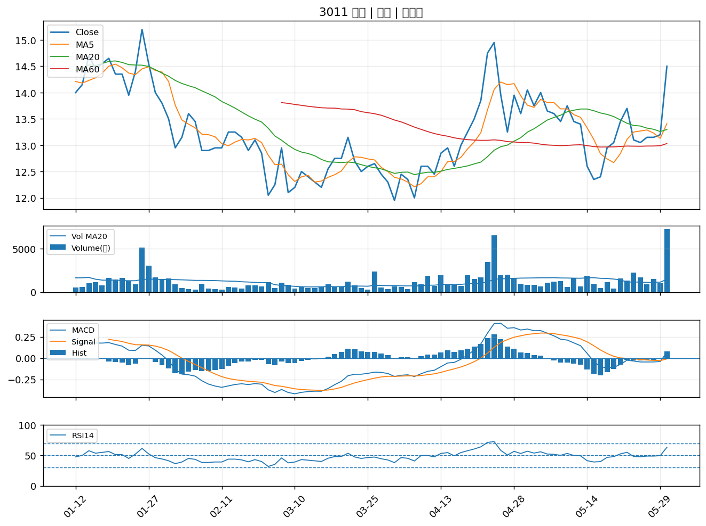

6414 樺漢｜A級
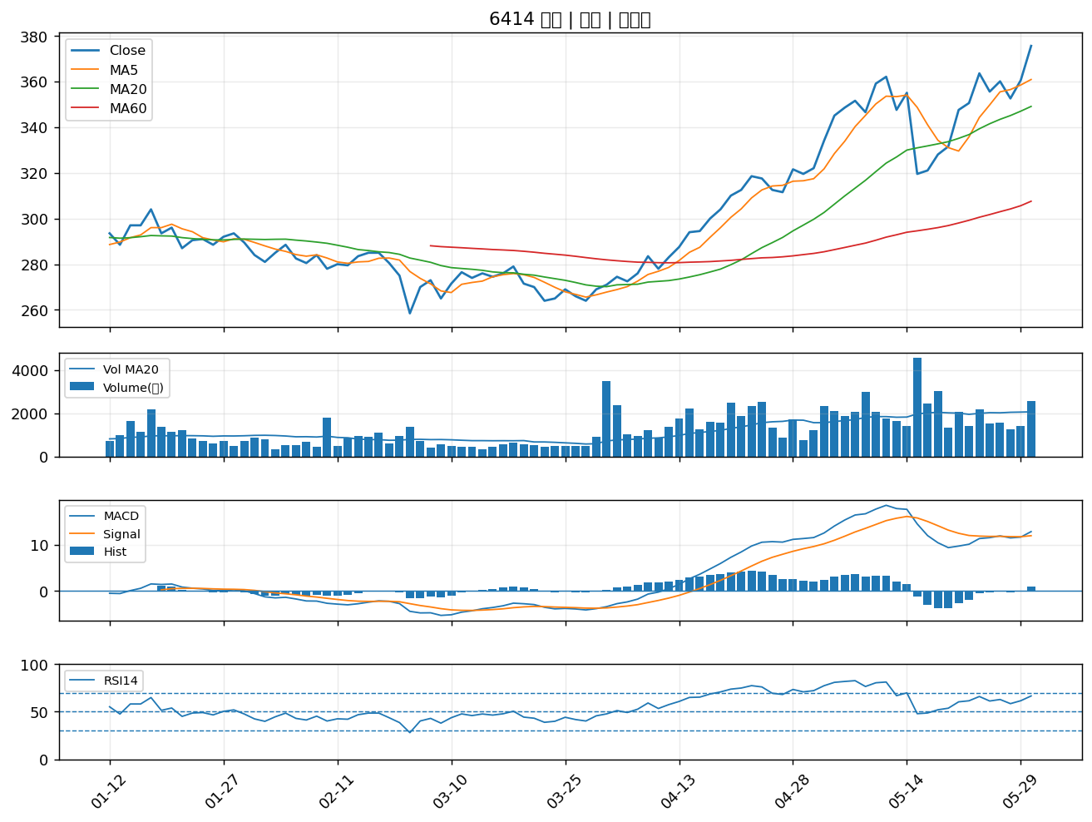

1605 華新｜A級
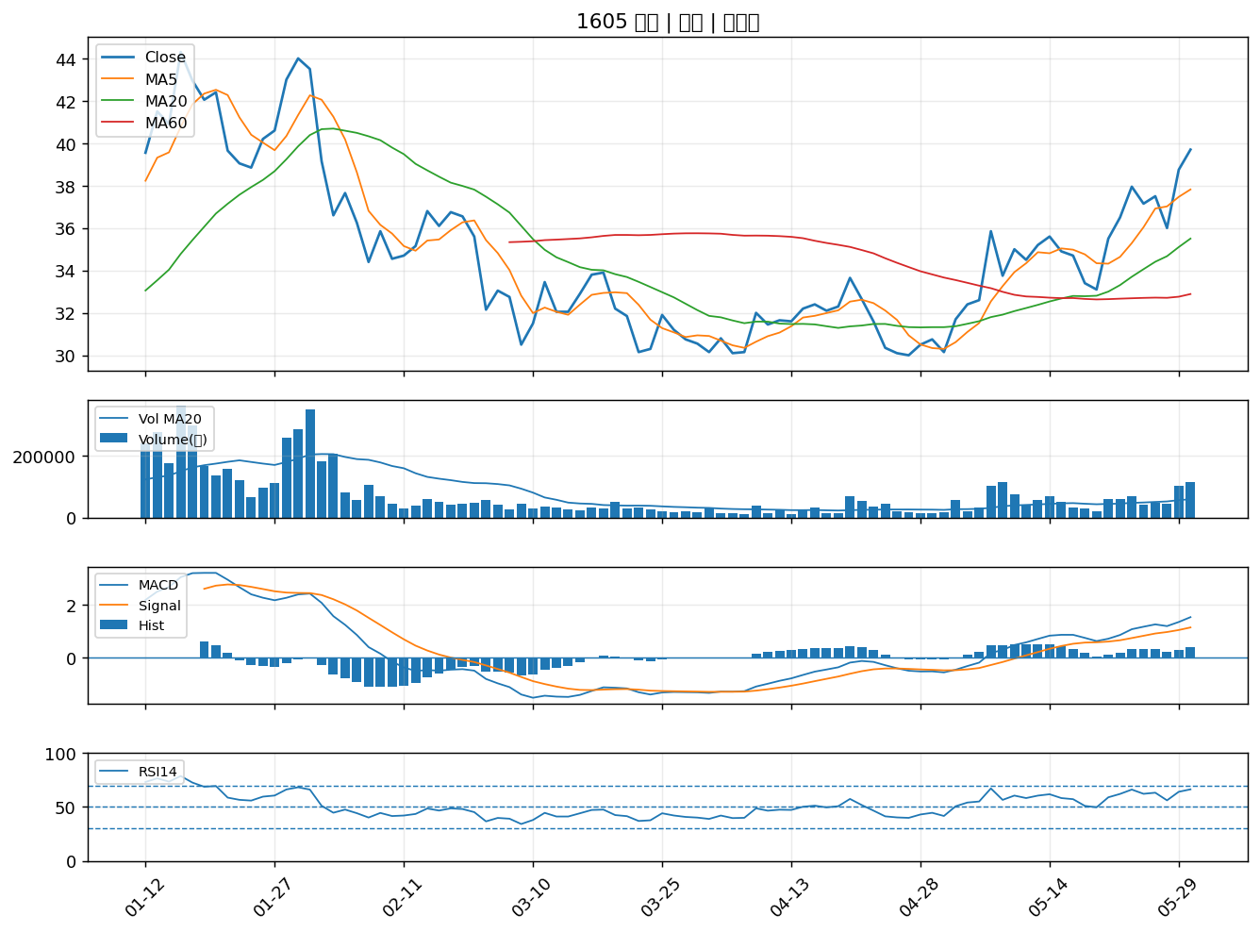

1504 東元｜A級
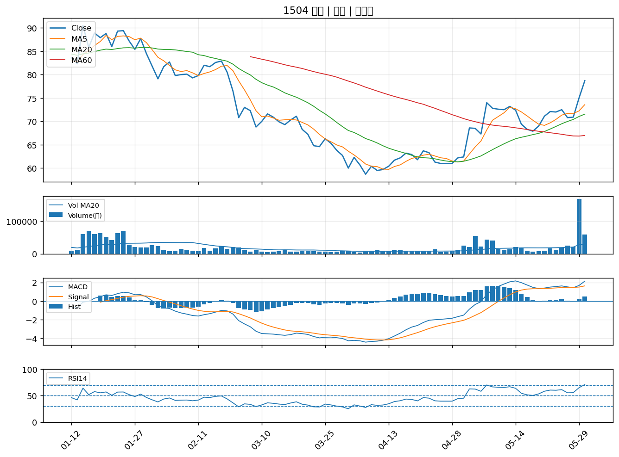

2352 佳世達｜A級
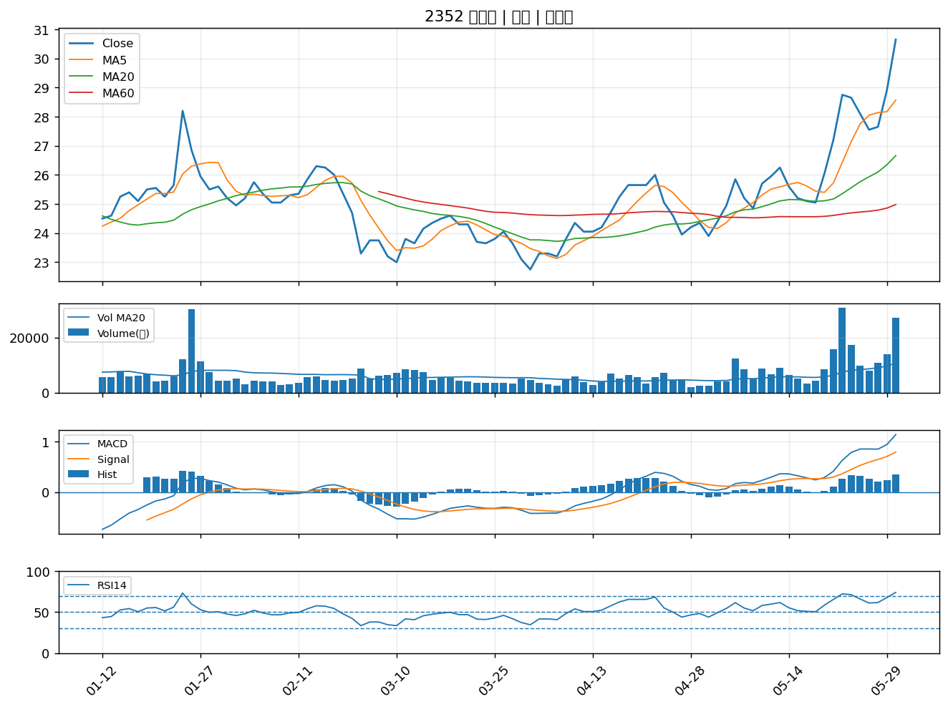

8064 東捷｜A級
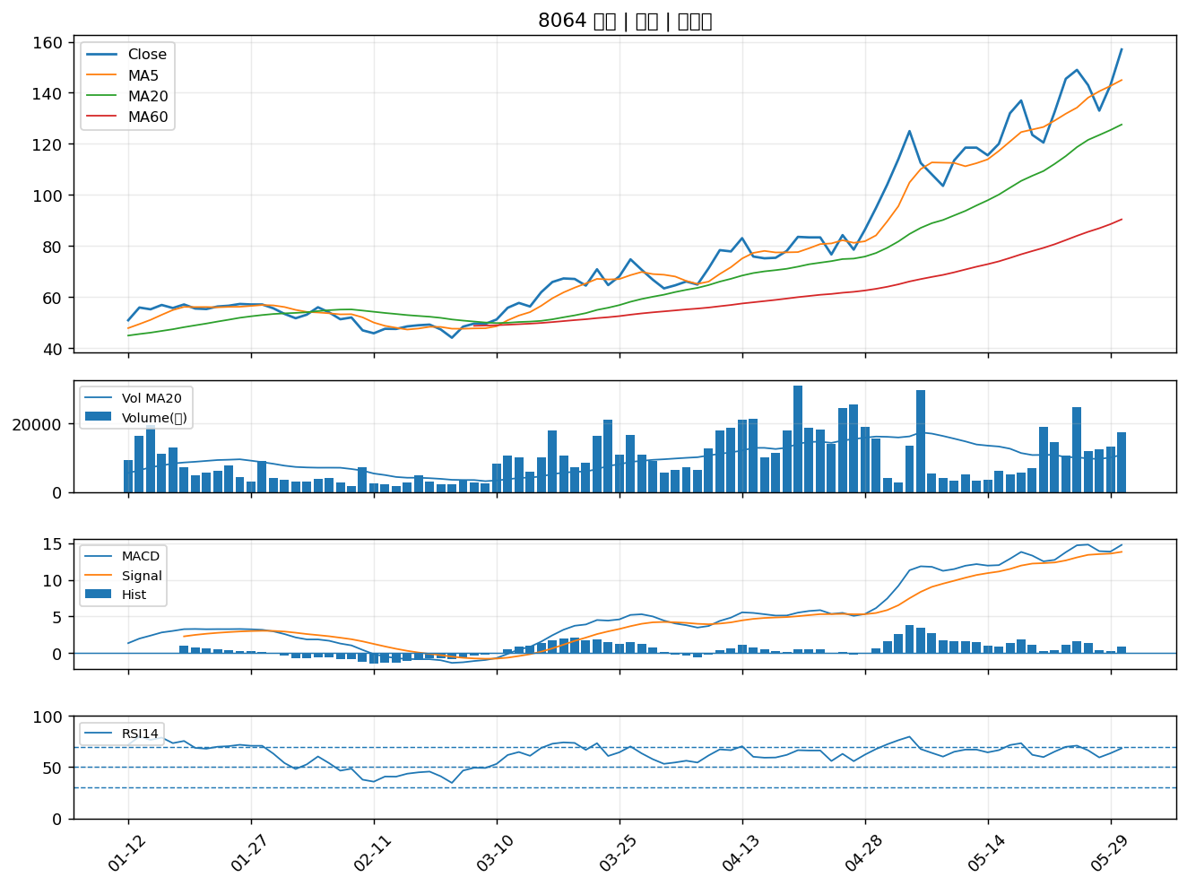

6125 廣運｜A級
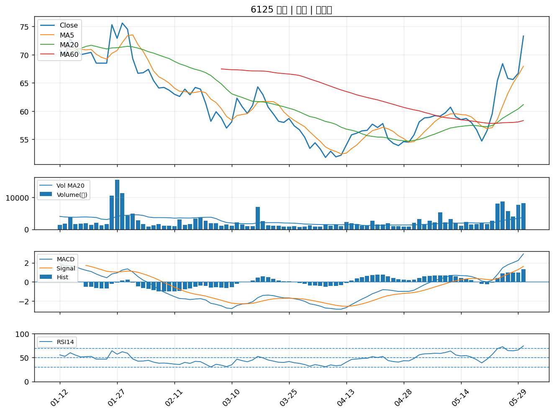

2385 群光｜A級
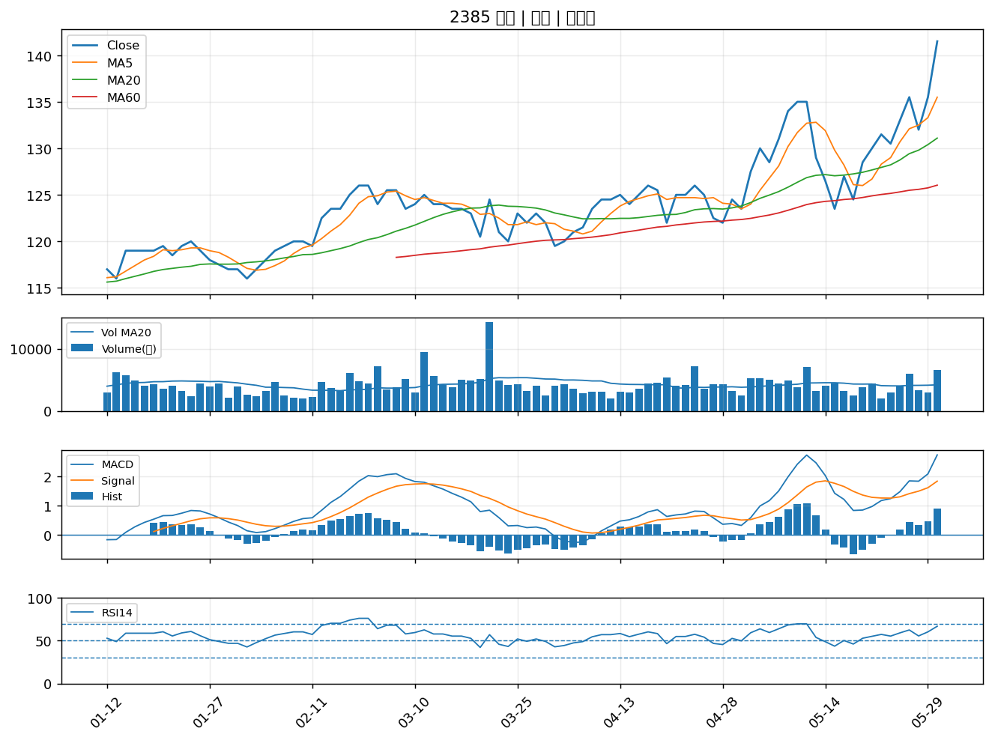

2392 正崴｜A級
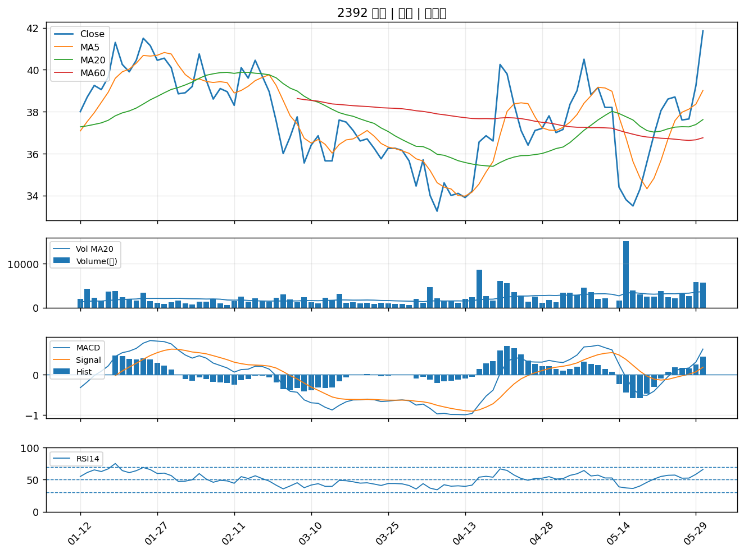

2645 長榮航太｜A級
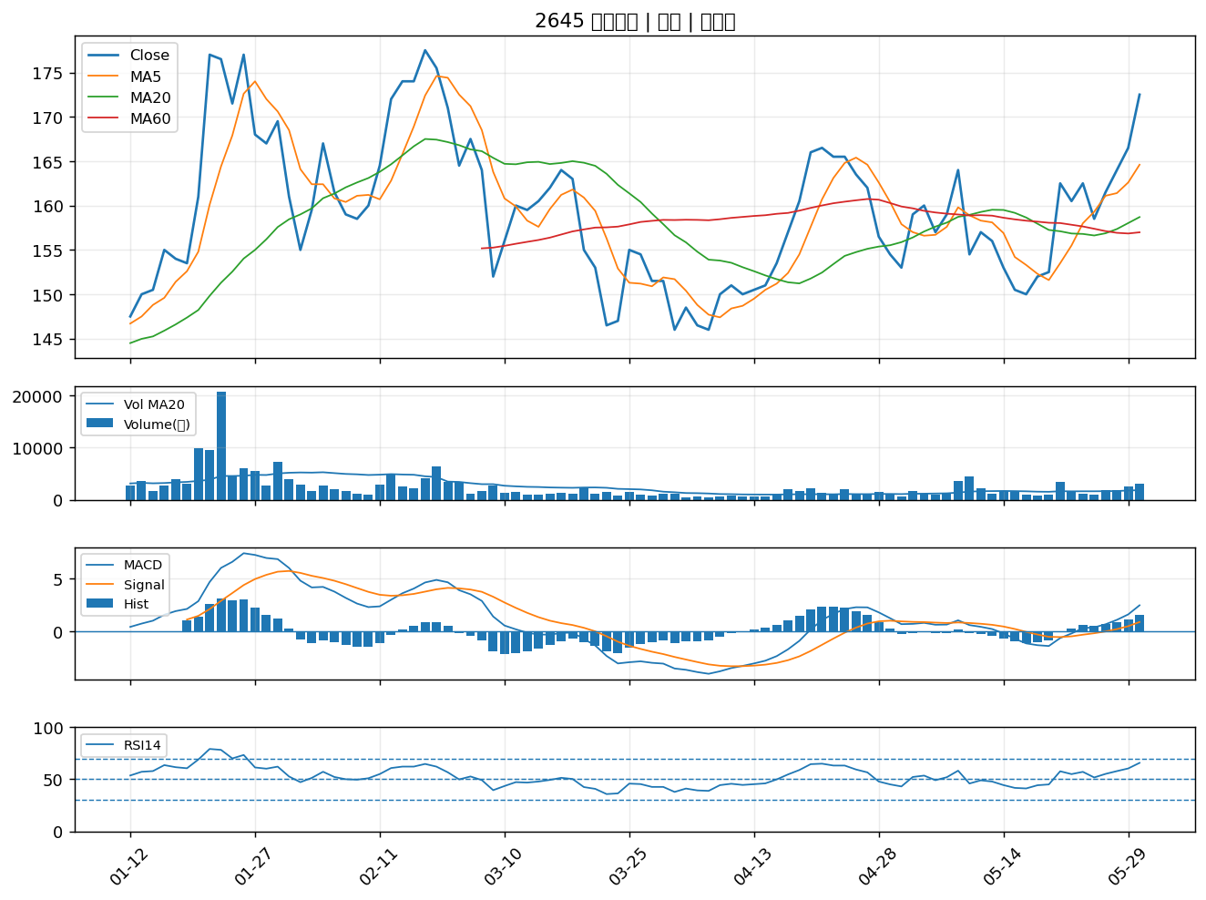

4306 炎洲｜A級
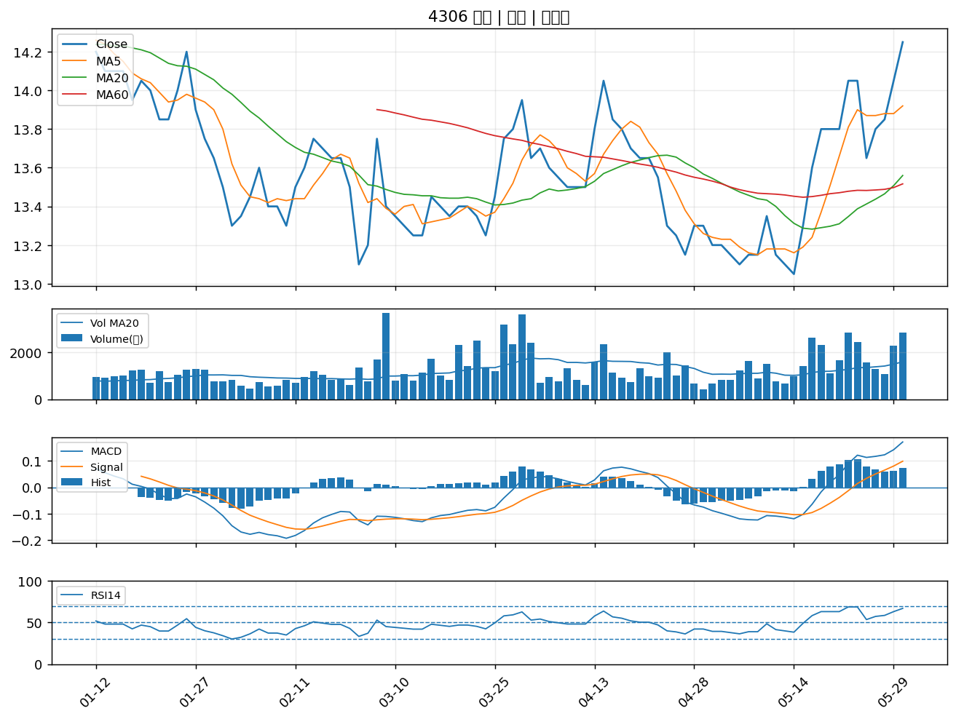

4739 康普｜A級
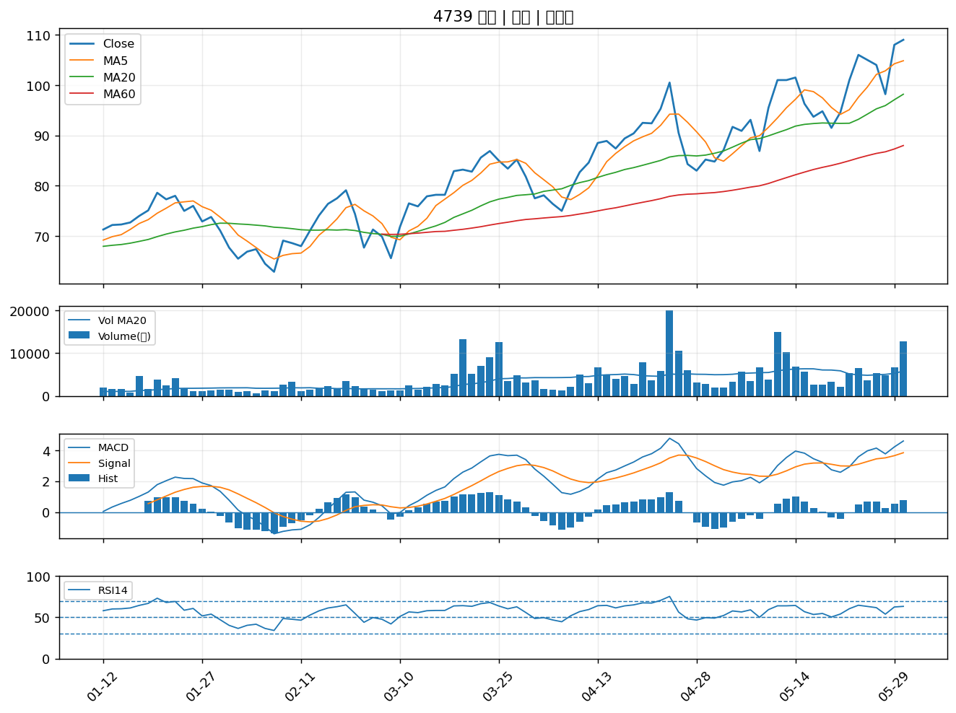

4562 穎漢｜A級
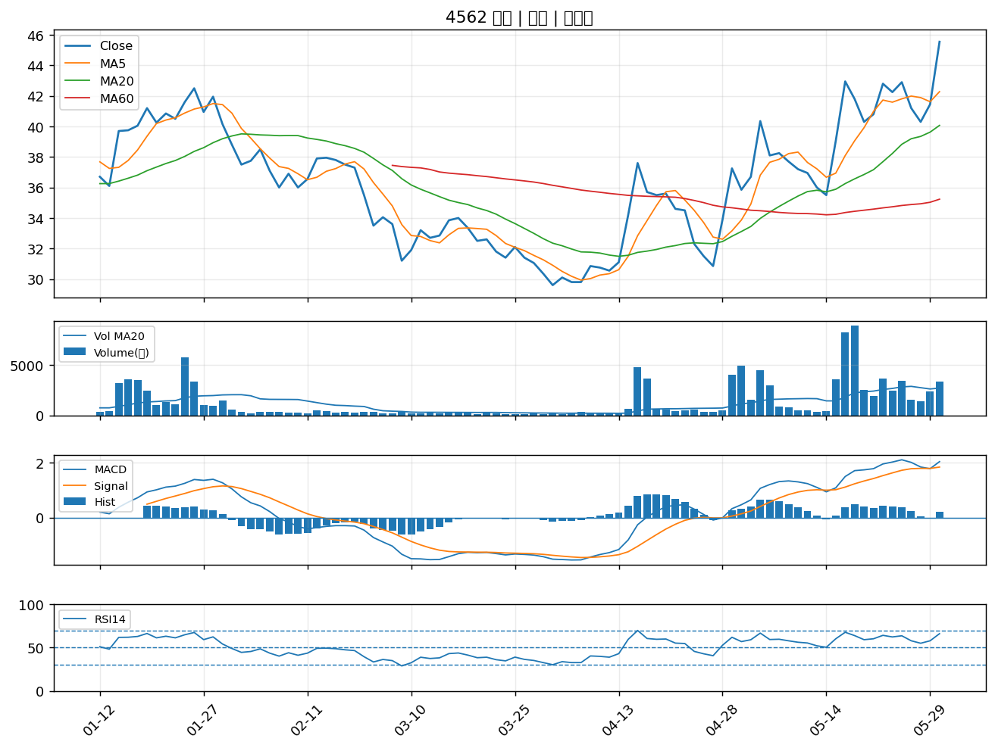

6282 康舒｜A級
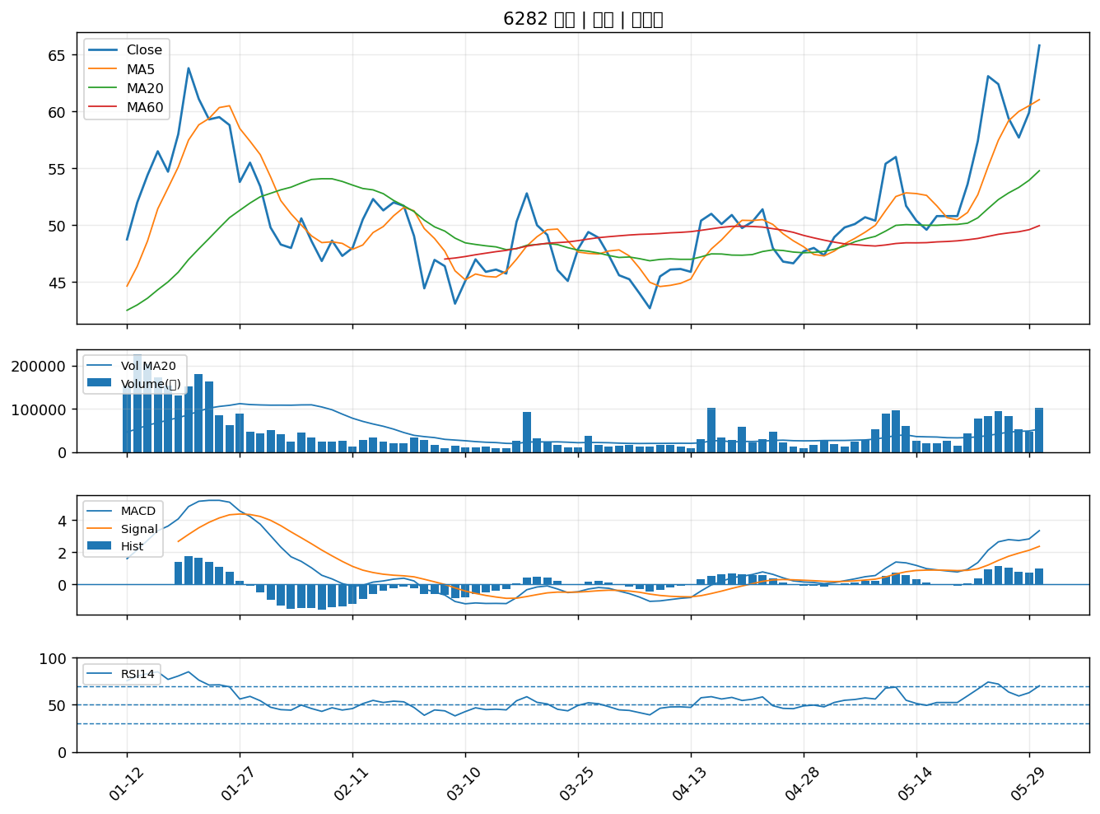

6155 鈞寶｜A級
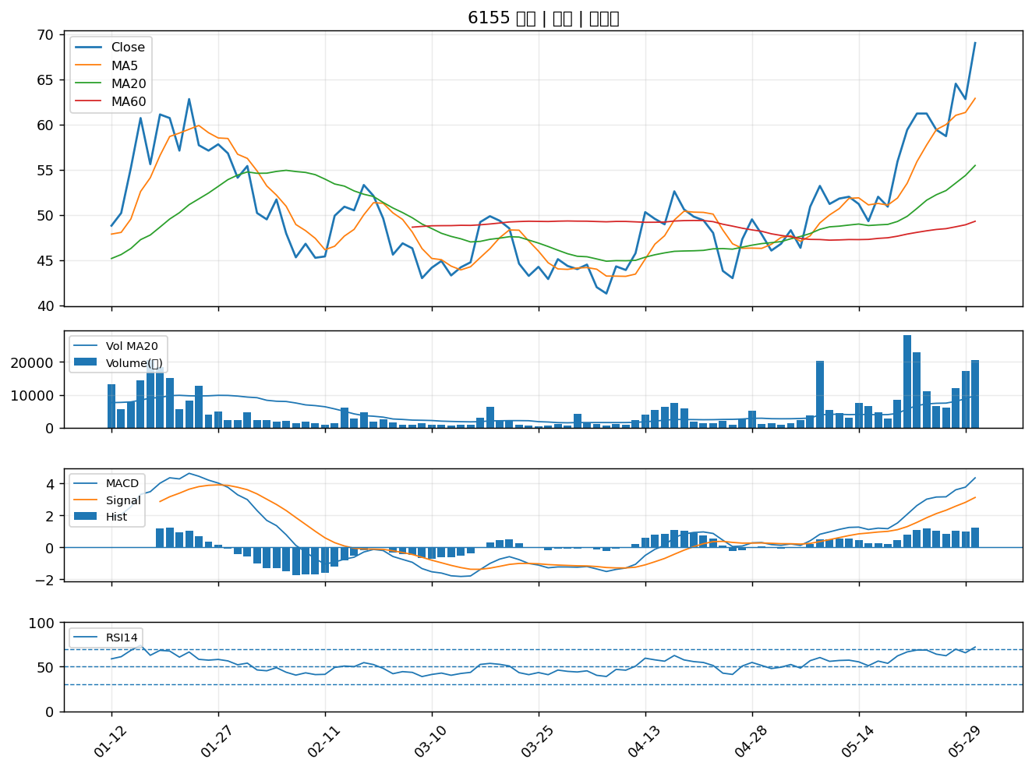

5309 系統電｜A級

